Model
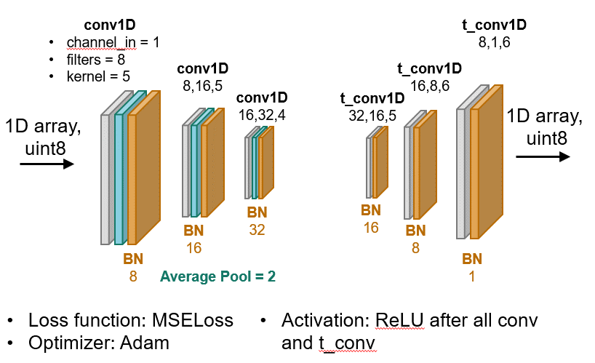
Variables:
learning_rate
weight_decay
epochs

Other:
training_set = 100 images
batch_size = 1

Input:
1D array of uint8 (1792 el.) which is single matrix row
each bit is separate uint8
first 8 numbers are 14th bits from pixels 0, 16, 32…

